ToDoApp
Package Name | A | Ca | Ce | PAHD | PACHEF | PACHER | PACHL | PACHVC | PAHVL | I | PLOC | PAMI | PNCSS | D | PNOAC | PNOCC | PNOI | PNOSC
com | 1 | 0 | 0 | 0 | 0 | 0 | 0 | 0 | 0 | 1 | 0 | 0 | 0 | 1 | 0 | 0 | 0 | 0
com.example | 0 | 0 | 0 | 3 | 90 | 0.0067 | 10 | 8 | 30 | 1 | 3 | 79.2493 | 1 | 0 | 0 | 1 | 0 | 0
com.example.base | 1 | 0 | 0 | 0 | 0 | 0 | 0 | 0 | 0 | 1 | 0 | 0 | 0 | 1 | 0 | 0 | 0 | 0
com.example.base.ui | 0 | 0 | 0 | 33.3158 | 10130.5062 | 0.1923 | 111 | 76 | 587.8043 | 1 | 42 | 44.9593 | 26 | 0 | 0 | 2 | 0 | 0
com.example.base.ui.component | 0 | 1 | 0 | 12.1136 | 4411.5331 | 0.0897 | 71 | 35 | 364.1791 | 0 | 23 | 52.2132 | 16 | 1 | 0 | 1 | 0 | 0
com.example.examplefeature | 0.1429 | 1 | 0 | 124.4221 | 70723.3135 | 0.9136 | 459 | 260 | 2573.9045 | 0 | 208 | 25.0534 | 120 | 0.8571 | 0 | 6 | 1 | 0
com.example.examplefeature.ui | 0 | 0 | 2 | 93.9766 | 302566.0944 | 1.5023 | 422 | 198 | 3219.5885 | 1 | 170 | 26.4284 | 107 | 0 | 0 | 1 | 0 | 0

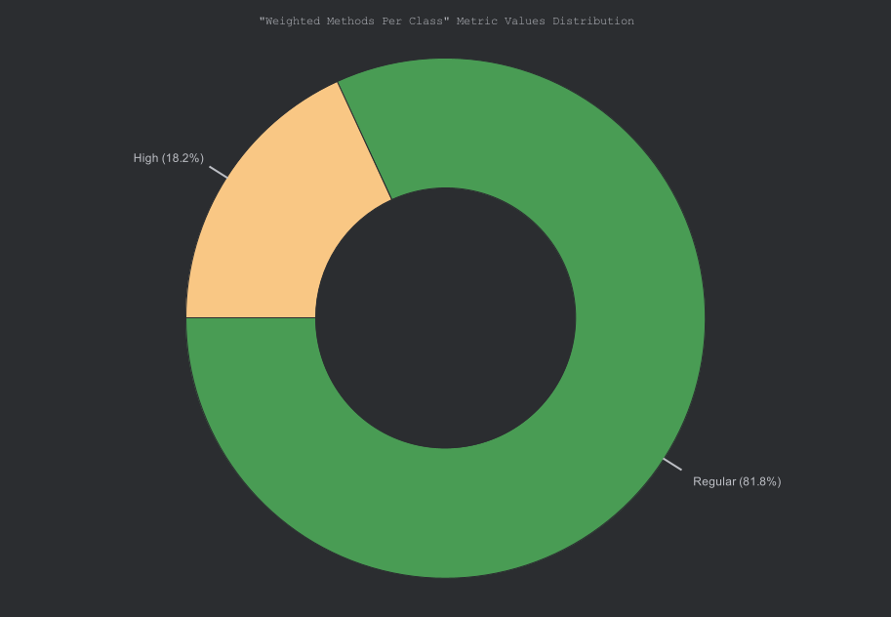
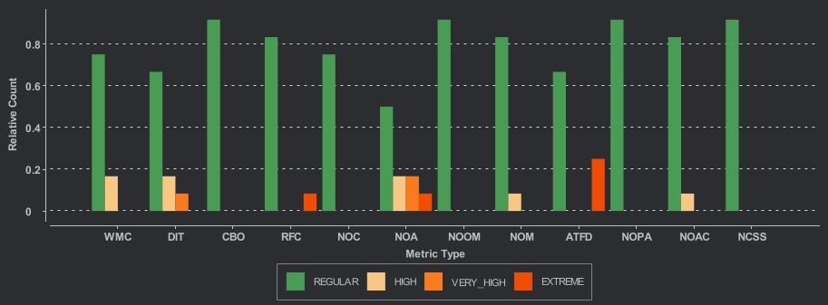
Conclusão
O projeto ToDoApp mostra uma boa organização modular, com pacotes base (com.example.base, ui.component) simples e bem estruturados. Contudo, os pacotes funcionais “examplefeature” e “examplefeature.ui” concentram maior complexidade, esforço de manutenção e linhas de código, o que indica zonas críticas.

Gráfico de distribuição de métricas
A maioria das métricas encontra-se em níveis regulares, indicando boa qualidade global. Apenas ATFD e algumas métricas estruturais apresentam casos “High” e “Extreme”, apontando para classes com dependências excessivas.

Distribuição da complexidade média das classes
A maioria das classes apresenta complexidade baixa (WMC < 10), indicando código simples e fácil de manter. Apenas algumas classes têm valores elevados (>20), devendo ser revistas para simplificação ou refactoring.

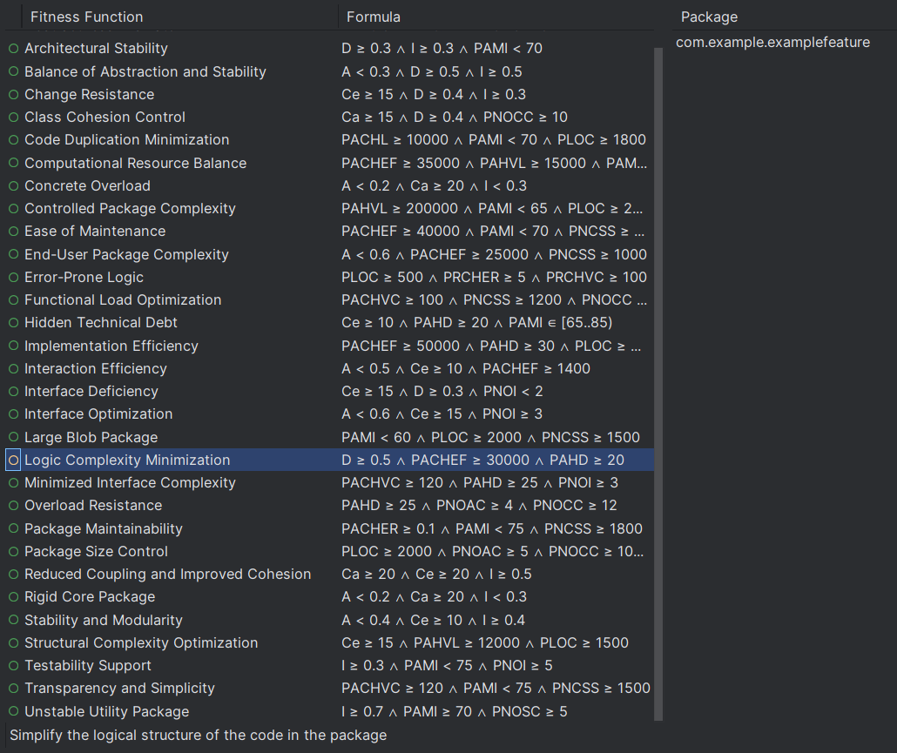
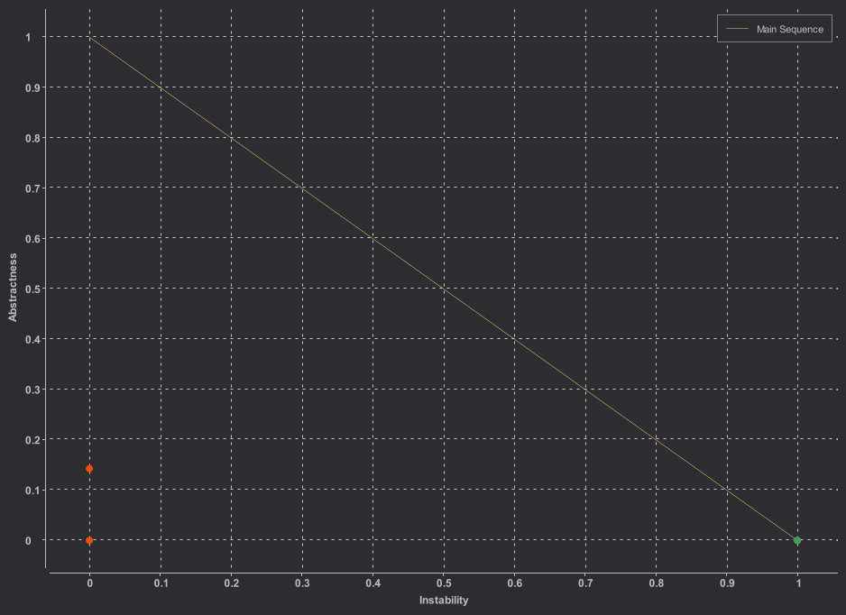

Package Level - Abstractness by Instability
Pacotes próximos do equilíbrio, mas "examplefeature" mais instável (ponto mais acima), sugerindo dependências excessivas.

Package Level - Build Package Level Fitness Function
O pacote "examplefeature" apresenta a menor fitness, indicando um ponto crítico de baixa qualidade.

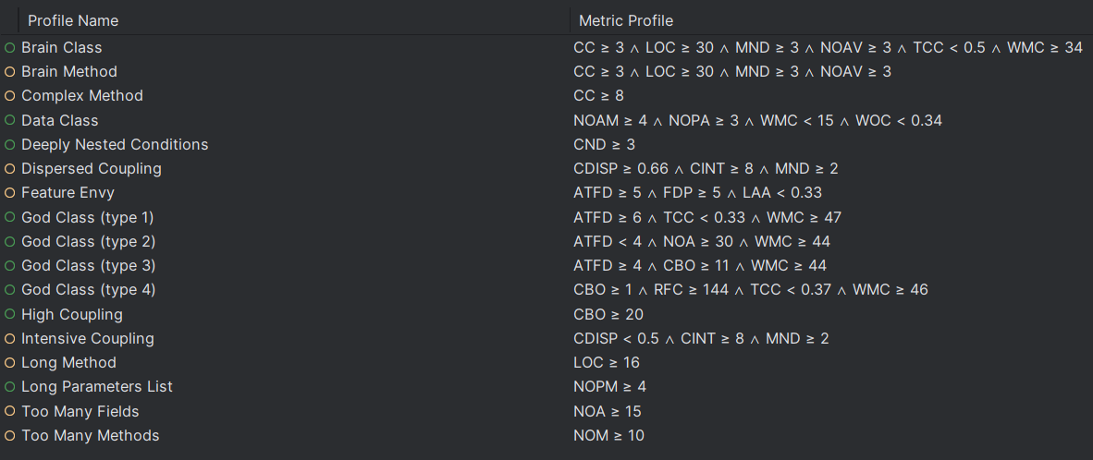
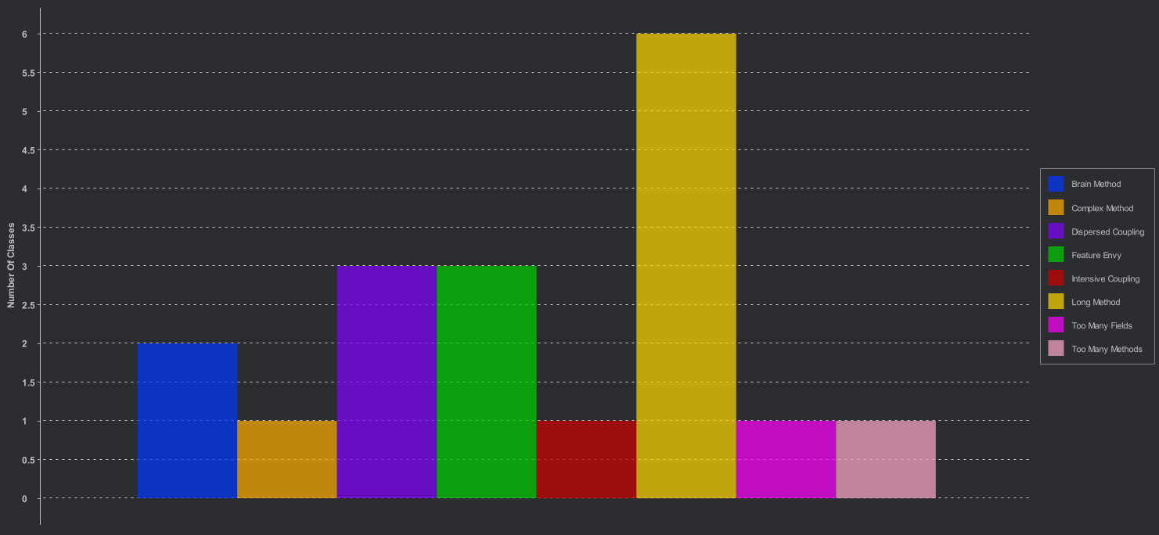

Class Level - Build Class Level Fitness Function
Algumas classes com baixa fitness (<0.5), indicando complexidade alta ou baixa coesão.
Distribution of Classes by Fitness Function Chart
"Long Method" lidera com 6 classes, indicando métodos extensos e complexos. "Dispersed Coupling" e "Feature Envy" afetam 3 cada, sugerindo acoplamento e inveja de dados. Outros (ex.: "Brain Method" com 2) são menos frequentes. Qualidade geral é razoável, mas há focos de fragilidade.

